2. Estrategia
2. Estrategia
2.1 Metodología de trabajo
El proyecto se desarrollará implementando las prácticas de CMMi Desarrollo v1.3 Nivel 3. El desarrollo del proyecto será en cascada, caracterizado por las siguientes fases: -Planeación -Análisis Funcional -Diseño -Construcción -Pruebas -Implementación Se trabajará con la siguiente tecnología: -Power House -Unix -Oracle -Weblogic

2.2 Organización
Cliente
Gerente de Operaciones
Lider de Proyecto
Auditores de calidad
Analista
Diseñador
Desarrollador
Tester

6. Recursos Humanos
6. Estructura Funcional del Proyecto
Director - Inversionista Cliente - Genera requerimientos, revisa los entregables de cada fase y les da su aprobación Gerente de Operaciones - Control y revisión del proyecto Líder de Proyecto - Responsable del proyecto. También se desempeñará como analista funcional, diseñadora, desarrolladora (construcción) y tester (realizará y ejecutará la matriz de pruebas) Analista - Realizar bocetos de archivos y pantallas Diseñador - Elabora documento de elementos impactados y colabora en la realización del diseño detallado Desarrollador - Programar procesos (qtp), shells y demás elementos necesarios. - Resolver incidencias surgidas en la etapa de Pruebas - Apoyo en la implementación del producto Auditores - Titular de las auditorías de aseguramiento de calidad

6.1 Modelo de Interacción

Gráfico que ilustre las relaciones entre los stakeholders

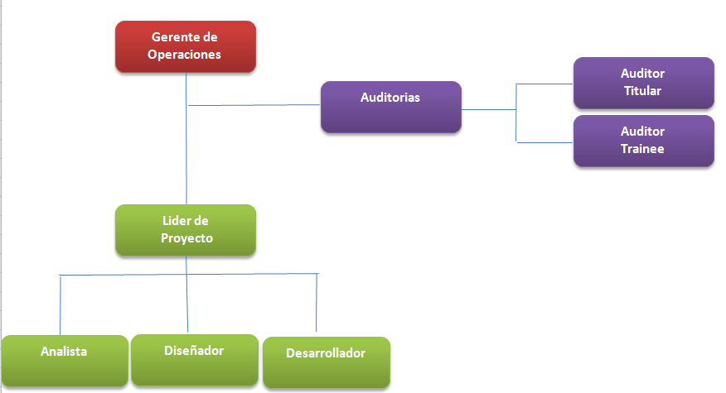
6.2 Organigrama

6.3 Roles y Responsabilidades

Grupo | Recurso | Rol | Responsabilidades
No aplica | Lourdes García | Gerente de Operaciones | Seguimiento del proyecto y entrega de los productos al cliente.
No aplica | Magaly Arellanes | Líder de Proyecto | Responsable del proyecto y su seguimiento durante todo su ciclo de vida. Encargada de los entregables de la planeación, el análisis funcional, diseño, construcción, pruebas e implementación, ya sea haciendo algunos de los productos o revisando lo hecho por el miembro del equipo de trabajo.
No aplica | Rafael Barragan | Analista, Diseñador,Desarrollador | Realizar bocetos de archivos y pantallas en la etapa de Análisis Funcional. Elaborar documento de elementos impactados y colaborar en el diseño detallado en la etapa de Diseño. Programar procesos (qtp), shells y demás elementos necesarios en la etapa de Construcción. Resolver incidencias surgidas en la etapa de Pruebas. Apoyo en la implementación del producto.
No aplica | Roberto Cano | Auditora de calidad | Auditar el aseguramiento de calidad del proyecto.
No aplica | Arturo Ramírez | Auditor de calidad | Apoyo en las auditorías de aseguramiento de calidad del proyecto.

